3_Members
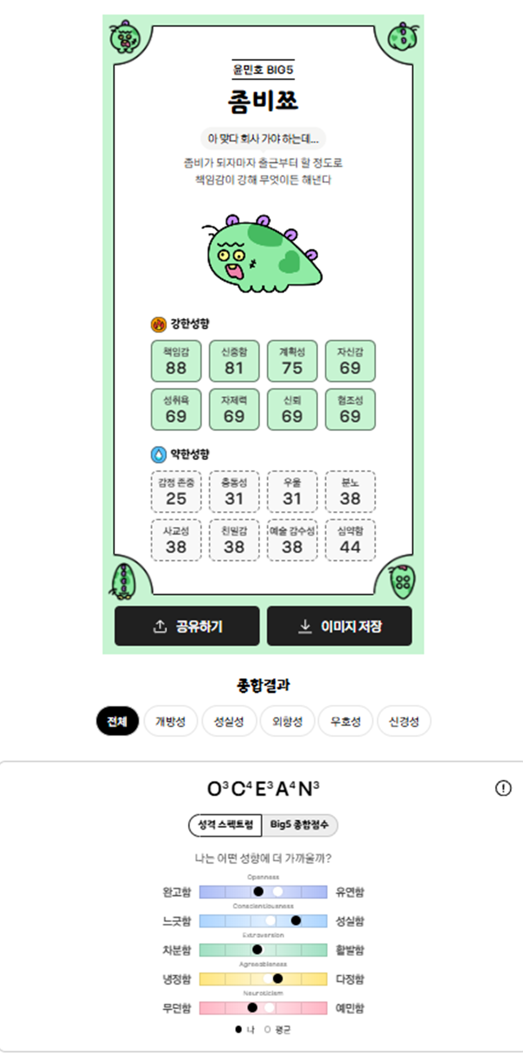
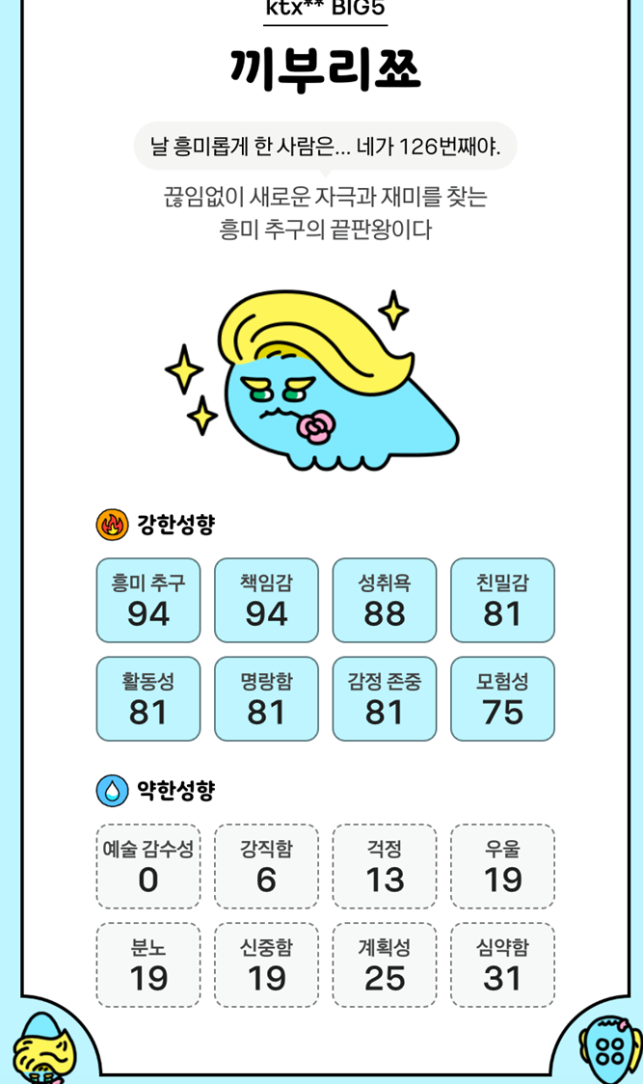
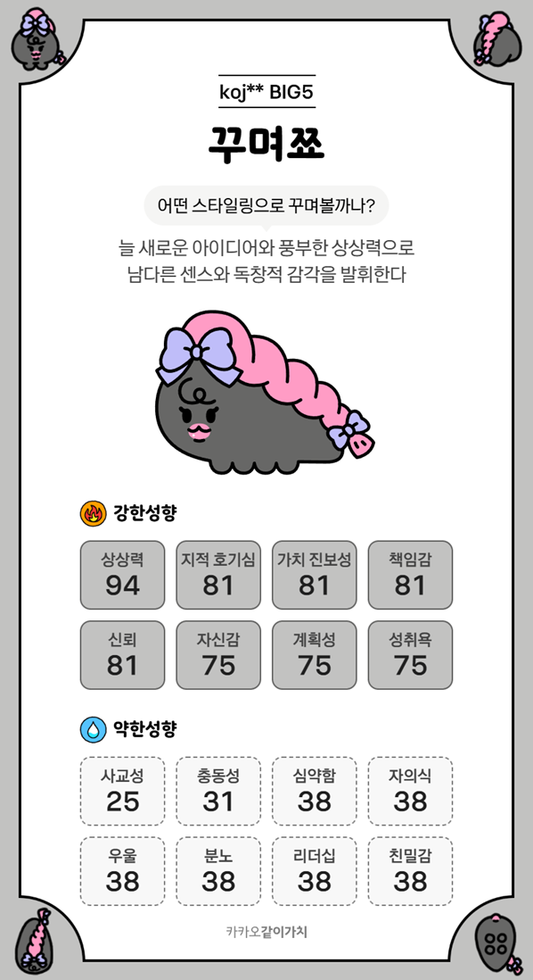
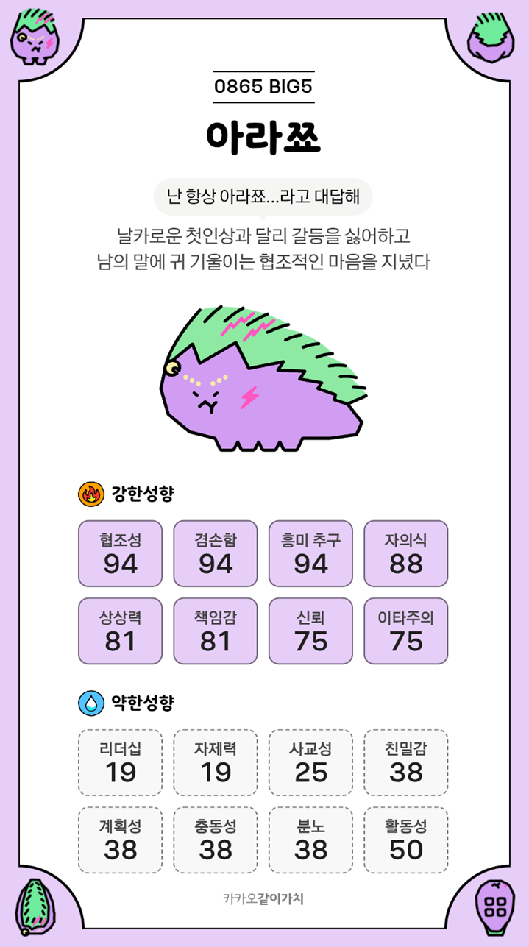
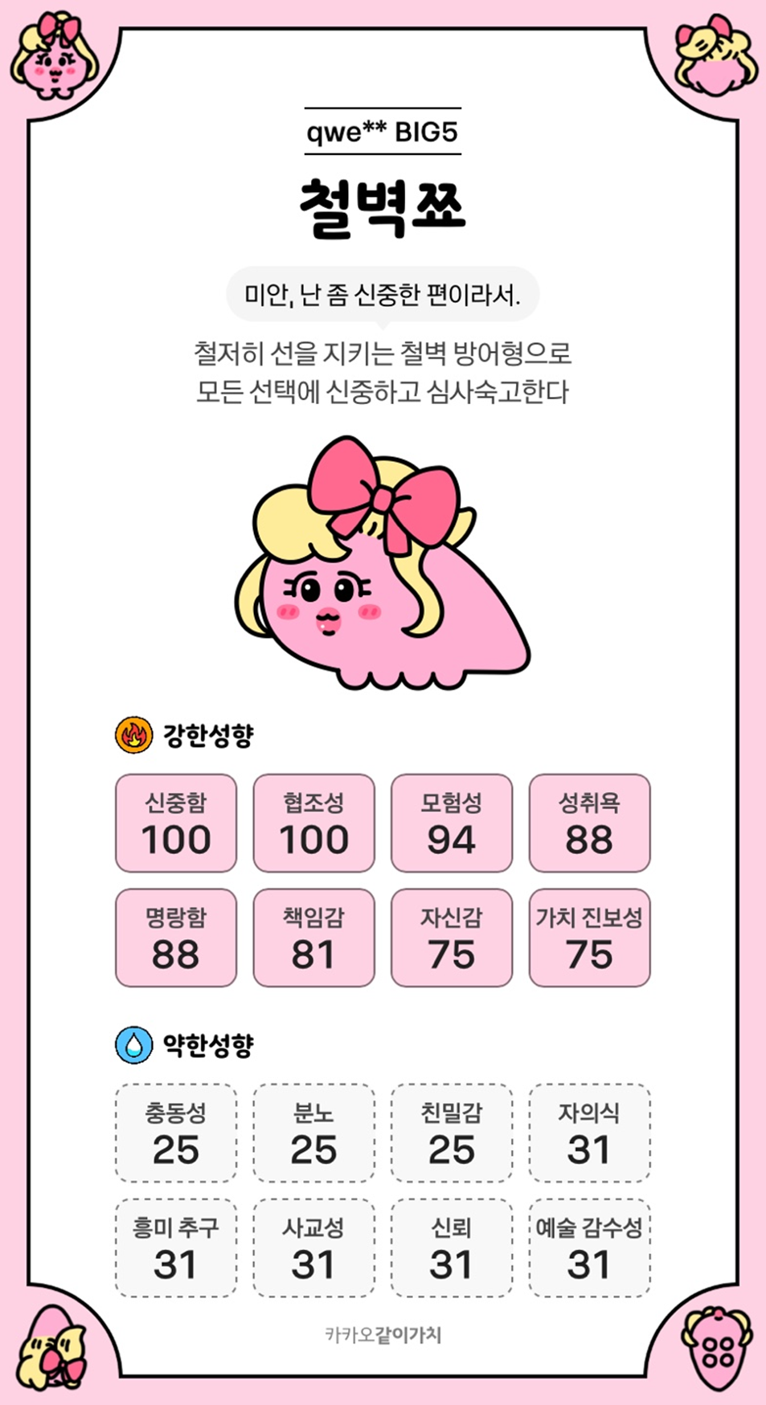
인력·용량·SPOF
커밋 근거 기반 estimate. 실제 가용시간은 8/12 capacity gate에서 확인
역할 | 실명 | P0/P1/P2 예정 h | 근거 | 독점 관할·백업 | P0 예정일 | 과부하·SPOF
AI·FE | 육은서 | 112 / 24 / 40 | 0.96 | FE·LLM / 윤서준 | 14 | WIP 1. P0 가용 112h 미만이면 차단
AI core | 윤서준 | 84 / 24 / 24 | 0.93 | AI·backtest / 육은서 | 10.5 | Git account linkage 확인 필요. WIP 1
DE pipeline | 윤민호 | 36 / 24 / 16 | 0.97 | DE·Airflow / 조은채 | 4.5 | WIP 1. service DB 수정 금지
DE service DB | 조은채 | 84 / 36 / 16 | 0.82 | service DB·증적 / 윤민호 | 10.5 | Git account linkage 확인 필요. WIP 1
BE·배포 | 고준영 | 36 / 48 / 16 | 0.88 | BE·deploy / 윤서준 | 4.5 | P0 release 단독 승인 금지. WIP 1

